Feuil1
 |  | Observatoire national des étiages (ONDE) |  |  |  |  | Observatoire national des étiages (ONDE)

Informations générales |  |  |  |  | Logistique |  |  |  | Compétences
 |  |  |  |  |  |  | < 5mn / station | 1

 | Description | L'Observatoire national des étiages (ONDE), mis en place en 2012, est un dispositif permettant de surveiller et de comprendre l'assèchement des cours d'eau, en complément des suivis existants (i.e. stations hydrométriques). L’acquisition de données relatives à l’écoulement des cours d’eau permet d’apprécier une situation hydrologique à un moment donné, mais également d’analyser l’évolution des phénomènes hydrologiques dans le temps. Les observations réalisées sont ainsi utiles aux pouvoirs publics pour la régulation des usages de l'eau et la gestion de cette ressource en période de sécheresse, afin notamment de limiter les impacts sur la faune et la flore aquatiques. Onde caractérise les étiages estivaux par l'observation visuelle du niveau d'écoulement de certains petits cours d'eau.
 |  |  |  |  |  | Rôles |  |  | Information sur le protocole terrain Droit de saisie à la demande
 |  |  |  |  |  | DN | DR | SD
 |  |  |  |  |  | Animation & Communication Fourniture d'éléments techniques sur la sécheresse Gestion des données | Coordination Synthèse des données Contribution au BSH | Observation Saisie des données Diffusion et présentation des données en CRE Intégration de ONDE dans les ACS
 | Objectif | Apprécier et suivre l'évolution des conditions d'écoulement. Aider à l'anticipation et à la gestion des situations de crise. |  | Animation
 |  |  |  | Animation nationale: Céline NOWAK Animation régionale: Samuel DEMBSKI Correspondants départementaux: PPC: Arnaud LOIZE 77: Cyrille BOST 78-95: Paul RIVAUD 91: Alice PACAUD Assistance: assistance.onde@ofb.gouv.fr

 |  |  |  |  |  | Protocole |  |  | Matériel
 | Utilisation | Point de situation sur les secteurs en étiage lors des comités ressource en eau (CRE). Les seuils de déclenchement des mesures de restriction en eau peuvent s'appuyer sur ces observations. Contribution aux Bulletins de Situation Hydrologique (BSH): donnée complémentaire pour caractériser la situation hydrologique d’un territoire. |  |  |  | Observation visuelle selon les modalités suivantes: ∙ Ecoulement visible (acceptable ou faible) ∙ Ecoulement non visible ∙ Assec ⚠️ L'appréciation peut varier selon les observateurs. |  |  | Catalogue des stations (si disponible)

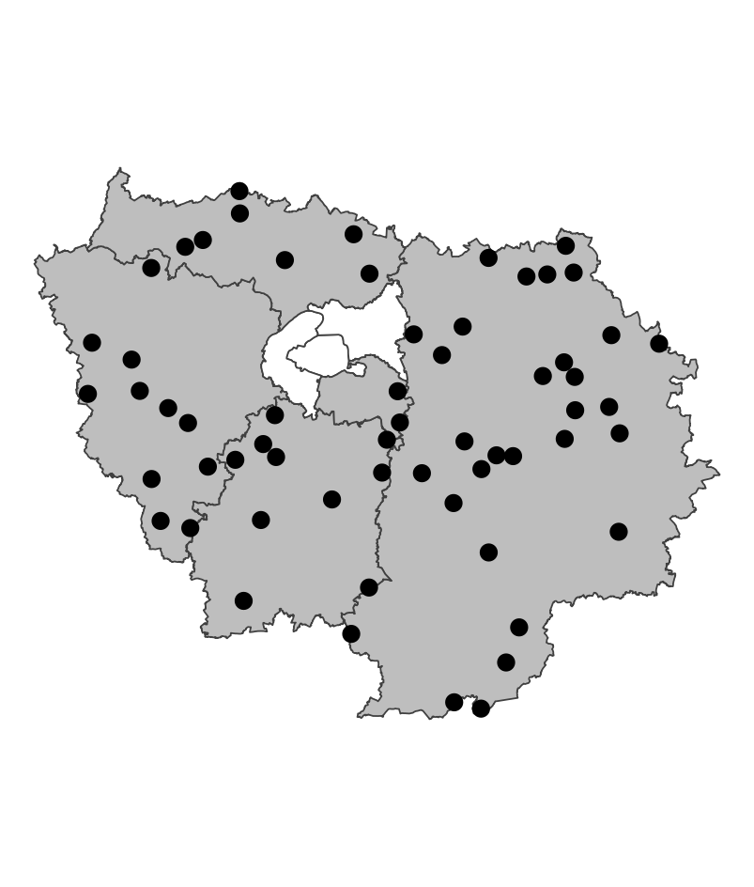
 | Zones de suivi
 |  |  | Stations fixes représentatives des situations hydrologiques des petits cours d'eau (rangs de Strahler 1 à 4) d'un département ; 60 stations en Ile-de-France

 |  |  |  |  |  | Saisie/Validation des données |  |  | Diffusion des données
 |  |  |  |  |  | ROE | Saisie des observations sur https://onde.ofb.fr avant la fin du mois de l'observation |  | Grand public: www.onde.eaufrance.fr https://hubeau.eaufrance.fr/page/api-ecoulement https://data.ofb.fr/catalogue/data-eaufrance/fre/catalog.search#/metadata/1006fb89-6dfe-4063-b601-0c510ad31077 Interne (NE PAS DIFFUSER): https://ofb-idf.github.io/PRR_ONDE/
 |  |  |  | Partenariats
 |  |  |  | DRIEAT/DDT

 | Temporalité

 |  |  |  |  |  | Autres informations
 | Suivi usuel: 1 fois par mois, le 25 (+/- 2 jours) Suivi complémentaire: en fonction des conditions hydrologiques et/ou à la demande de la DDT |  |  |  |  | Autres relevés: ROE

En savoir plus |  |  |  |  | En savoir plus

Editée le 2025-03-19

